Codificación de peligros
Listado/codificación de peligros identificados
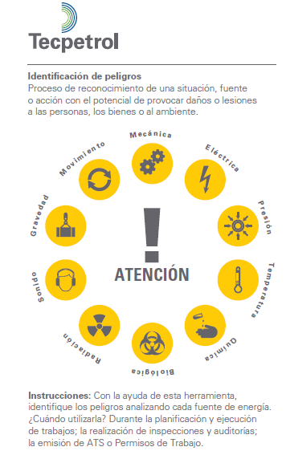
100 | Mecánico | 600 | Biológico
101 | Partes en Movimiento (poleas, ejes, manivelas, proyección de particulas u objetos) | 601 | Residuos sanitarios
102 | Motores | 602 | Microrganismos
103 | Resortes en compresión | 603 | Virus ó toxinas patógenas
104 | Correas de distribución | 604 | Bacterias animales
105 | Herramientas | 605 | Insectos
106 | Proyección de objetos | 606 | Manejo inapropiado de los alimentos
107 | Objetos punzo cortantes | 607 | Agua contaminada
 |  | 608 | Mordedura de animales
200 | Electricos | 609 | Ataque de animales
201 | Electricidad generada por agentes externos (atmosféricos o instalaciones cercanas).
202 | Líneas de transmisión | 700 | Radiación
203 | Transformadores | 701 | Iluminación
204 | Capacitores | 702 | Arco de soldadura
205 | Cargas estáticas | 703 | Rayos X
206 | Descargas | 704 | Rayos solares
207 | Equipos eneregizados | 705 | Micro ondas
208 | Cableado | 706 | Incrustación de materiales naturalmente radio activos u otras fuentes no ionizantes
209 | Baterías
 |  | 800 | Sonido
300 | Presión | 801 | Ruidos de impacto
301 | Tuberías | 802 | Vibración
302 | Recipientes | 803 | Alivio de alta presión
303 | Tanques | 804 | Ruidos de equipos
304 | Mangueras
305 | Equipos sometidos a presión | 900 | Gravedad
306 | Cilindros para gases comprimidos | 901 | Caída de personas
307 | Equipos neumáticos (estáticos ó dinámicos) | 902 | Caída de objetos
308 | Equipos hidráulicos (estáticos ó dinámicos) | 903 | Colapso de estructuras
 |  | 904 | Roptura de elementos de fijación y/o sujeción
400 | Temperatura
401 | Llama abierta | 1000 | Movimiento
402 | Fuentes de ignición | 1001 | Circulación de personas
403 | Superficie | 1002 | Circulación de vehículo ó equipos
404 | Líquidos | 1003 | Agua que fluye
405 | Gases | 1004 | Viento
406 | Vapores calientes | 1005 | Posiciones de las personas
407 | Vapores fríos | 1006 | Movimientos limitados (espacios confinados)
409 | Condiciones climáticas adversas
410 | Carga térmica (Ambiente térmicamente inadecuado: frío, calor) | 2000 | Fenomenos Naturales
 |  | 2001 | Lluvia
500 | Químico | 2002 | Tomenta eléctrica
501 | Compuestos inflamables | 2003 | Huracanes
502 | Compuestos orgánicos | 2004 | Inundaciones
503 | Compuestos tóxicos | 2005 | Neblina
504 | Compuestos reactivos
505 | Compuestos corrosivos | 3000 | Eventos sociales
506 | Compuestos pirofóricos | 3001 | Agresiones fisicas
507 | Compuestos carcinógenos | 3002 | Robo de equipo/maquinaria/materiales
508 | Gases inertes | 3003 | Secuestros/extorciones/asaltos
509 | Ácidos
510 | Humo de soldadura
511 | Polvos

